ชื่อต่อท้าย ผลิตภัณฑ์
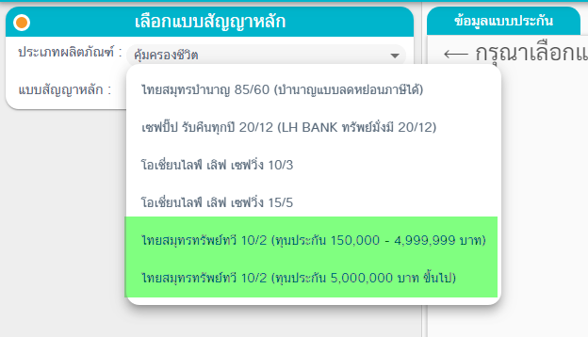
ช่องทาง | Product Code | Product Name (ไทยสมุทร) | ชื่อที่แสดงบนหน้าจอ | Add By
LH Bank | O217 | ไทยสมุทรทรัพย์ทวี 10/2 | ไทยสมุทรทรัพย์ทวี 10/2 (ทุนประกัน 150,000 - 4,999,999 บาท)
 | O660 | ไทยสมุทรทรัพย์ทวี 10/2 | ไทยสมุทรทรัพย์ทวี 10/2 (ทุนประกัน 500,000 บาท ขึ้นไป)
 | D01-D30 | คุ้มทรัพย์ (LR16) (ลดหลั่น) | คุ้มทรัพย์ (LR16) (ทุนลดหลั่น)
 | D31-D60 | เพื่อนคู่ทรัพย์1 | เพื่อนคู่ทรัพย์1 (ทุนคงที่)
 | D61-D90 | เพื่อนคู่ทรัพย์1พลัส | เพื่อนคู่ทรัพย์1พลัส (ทุนคงที่)
BAAC | OE31 | ไทยสมุทรบำนาญ 90/60 (บำนาญแบบลดหย่อนภาษีได้) | โอเชี่ยนไลฟ์ เพิ่มรัก 90/60 (บำนาญแบบลดหย่อนภาษีได้) | MKT
BAAC | OE32 | เซฟปั๊ป รับคืนทุกปี 20/12 | โอเชี่ยนไลฟ์ เพิ่มรัก 20/12 | MKT
Thailand Post | OE62 | โอเชี่ยนไลฟ์ เลิฟ เซฟวิ่ง 10/3 | ไทยสมุทร เพื่อรัก 10/3 | MKT

